Ejercicio1
3n + 5 y b(n-1)+a
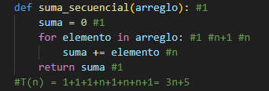
EJERCICIO 1
 |  |  |  | T(n)Secuencial | T(n)Recursivo
 | //Total: 1+1+1+1 (n + 1) + n = 3n + 5 |  | Datos | 3n + 5 | b(n-1)+a
 |  |  | 100 | 305 | 100
 |  |  | 200 | 605 | 200
 |  |  | 300 | 905 | 300
 |  |  | 400 | 1205 | 400
 |  |  | 500 | 1505 | 500
 |  |  | 600 | 1805 | 600
 |  |  | 700 | 2105 | 700
 |  |  | 800 | 2405 | 800
 |  |  | 900 | 2705 | 900
 |  |  | 1000 | 3005 | 1000

 |  | //Caso Base: T(1) = a
 |  | //Inductivo: b+T(n-1)
 |  | //T(1) = a
 |  | //(2) = b + T(1) = b + a
 |  | //(3) = b + T(2) = b + (b + a) = 2b + a
 |  | //T(4) = b + T(3) = b + (2b + a) = 3b + a
 |  | //T(n) = (n-1)b + a

Ejercicio2
4n+5 y b(n-1)+a
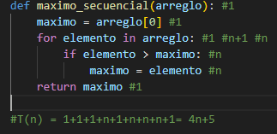
Ejercicio2
 |  |  |  | T(n)Secuencial | T(n)Recursivo
 | //T(n) = 1+1+1+n+1+n+n+n+1= 4n+5 |  | Datos | 4n+5 | b(n-1)+a
 |  |  | 100 | 405 | 100
 |  |  | 200 | 805 | 200
 |  |  | 300 | 1205 | 300
 |  |  | 400 | 1605 | 400
 |  |  | 500 | 2005 | 500
 |  |  | 600 | 2405 | 600
 |  |  | 700 | 2805 | 700
 |  |  | 800 | 3205 | 800
 |  |  | 900 | 3605 | 900
 |  | #CasoBase: T(1)=a | 1000 | 4005 | 1000
 |  | #Inductivo = b+T(n-1)

 |  | T(1)= a
 |  | T(2)= b+T(2-1)= b+T(1) = b+a
 |  | T(3)= b+T(3-1)= b+T(2) = 2b+a
 |  | T(4)= b+T(4-1)= b+T(3) = 3b+a

 |  | //T(n) b(n-1)+a

Ejercicio3
4n+6 y b(n - 1) +a
Parametos | 2 |  |  | Datos | 4n+6 | b(n - 1) +a
suma = 0 | 1 |  |  | 10 | 46 | 10
Ciclo for |  |  |  | 20 | 86 | 20
i = 0 | 1 |  |  | 30 | 126 | 30
i<numeroStr | n+1 |  | T(n)= 4n+6 | 40 | 166 | 40
i++ | n |  |  | 50 | 206 | 50
if | n |  |  | 60 | 246 | 60
suma += | n |  |  | 70 | 286 | 70
return suma | 1 |  |  | 80 | 326 | 80
 |  |  |  | 90 | 366 | 90
 |  |  |  | 100 | 406 | 100
 |  |  |  | 110 | 446 | 110

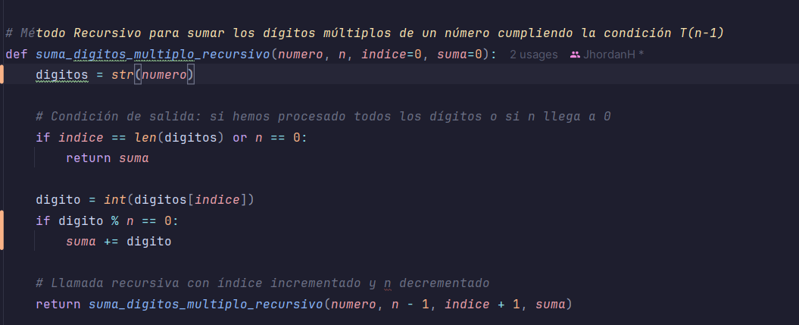

 | Caso base | T(1) = a
 | Inductivo | b + T(n - 1)

 | T(1)=a |  | T(n) = b(n - 1) +a
 | T(2)= b + a
 | T(3)= 2b + a
 | T(4)= 3b + a

Ejercicio 4
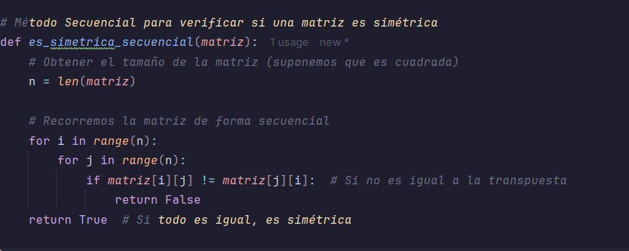
4n^2+4n+5 y b(n - 1) +a
Parámetros | 1 |  |  |  | Datos | 4n^2+4n+5 | b(n - 1) +a
n=len(matriz) | 1 |  |  |  | 10 | 445 | 10
return true | 1 |  |  |  | 20 | 1685 | 20
 |  |  |  |  | 30 | 3725 | 30
Ciclo j |  |  |  |  | 40 | 6565 | 40
j=0 | 1 |  |  |  | 50 | 10205 | 50
j<n | n+1 |  |  |  | 60 | 14645 | 60
iteración | n |  |  |  | 70 | 19885 | 70
if | n |  |  |  | 80 | 25925 | 80
return false | n |  |  |  | 90 | 32765 | 90
t(j) | 4n+2 |  | t(n) | 4n^2+4n+5 | 100 | 40405 | 100

Ciclo i
i=0 | 1
i<n | n+1
iteración | n
n(4n+2) | 4n^2+2n

t(i) | 4n^2+4n+2

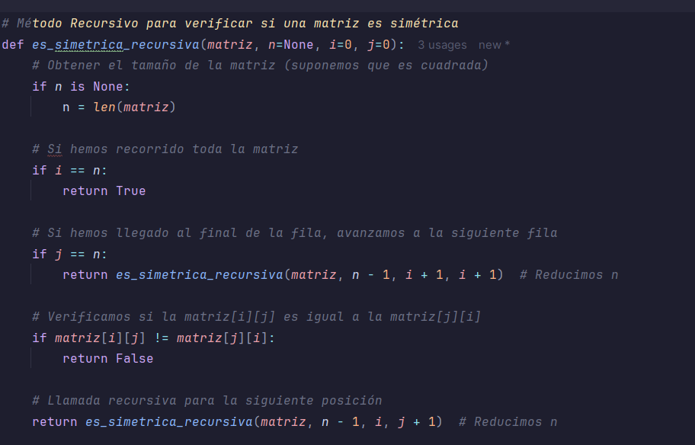
Caso base | t(1)=a
Caso Inductivo | t(n)=b+T(n-1)
T(1)=a
T(2)= b + a |  | T(n) = b(n - 1) +a
T(3)= 2b + a
T(4)= 3b + a

Ejercicio 5
3n+5 y b(n - 1) +a
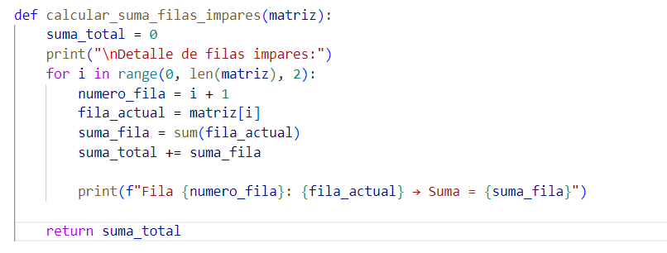
Método secuencial |  |  |  | Datos | 3n+5 | b(n - 1) +a
 |  |  |  | 10 | 35 | 10
 | Parámetros | 1 |  | 20 | 65 | 20
 | Suma_total | 1 |  | 30 | 95 | 30
 | return suma_total | 1 |  | 40 | 125 | 40
 |  |  |  | 50 | 155 | 50
 | Ciclo for |  |  | 60 | 185 | 60
 | i=0 | 1 |  | 70 | 215 | 70
 | i<matriz.length | (n/2)+1 |  | 80 | 245 | 80
 | i+=2 | n/2 |  | 90 | 275 | 90
 | numero_fila | n/2 |  | 100 | 305 | 100
 | fila_actual | n/2
 | suma_fila | n/2
 | suma_total | n/2

 | t(i) | (6n/2)+2 | 3n+2

 | t(n) | 3n+5

Método Recursivo
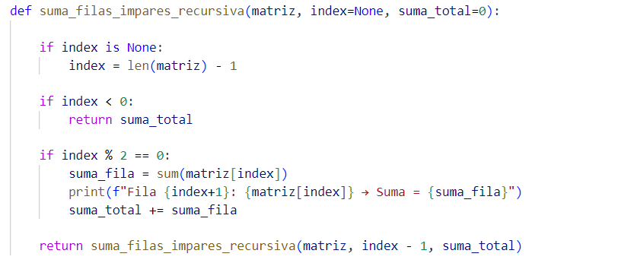

 | Caso base | T(1)=0
 | Caso Inductivo | b+t(n-1)
 | T(1)=a
 | T(2)= b + a |  | T(n) = b(n - 1) +a
 | T(3)= 2b + a
 | T(4)= 3b + a

Ejercicio 6
 |  | Parámetros | 1
 |  | matriz | 1
 |  | valor | 1
Método secuencial |  | return matriz | 1

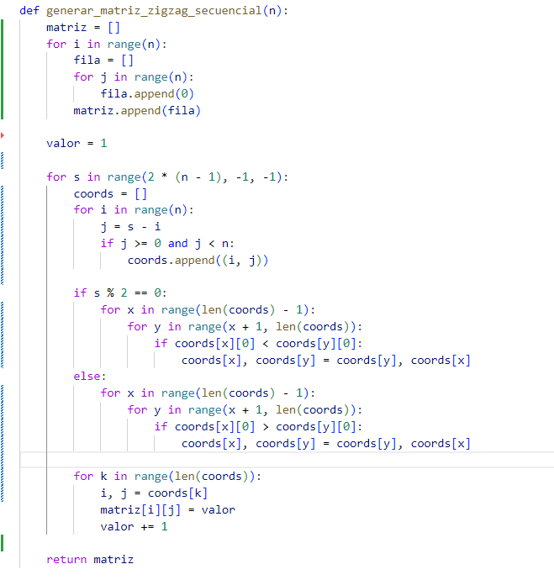
 |  | //Procedimiento para sacar los tiempos del ciclo s |  |  |  |  |  |  | //Procedimiento para sacar el tiempo total
 |  | Ciclo k |  |  | Ciclo s |  |  |  | Ciclo j
 |  | k=0 | 1 |  | s = 2 * (n - 1) | 1 |  |  | j=0 | 1
 |  | k < len(coords) | n+1 |  | s >= 0 | 2n-1+2 | 2n+1 |  | j < n | n+1
 |  | k += 1 | n |  | s -= 1 | 2n+1-1 | 2n |  | j += 1 | n
 |  | i,j=coords[k] | n |  | coords=[] | 2n |  |  | fila. append | n
 |  | matriz[i][j]=valor | n
 |  | valor+=1 | n |  | (ciclo i)*2n | (5n+2)*2n | 10n^2+4n |  | T(j) | 3n+2
 |  |  |  |  | if s%2 ==0 | 2n
 |  | T(K) | 5n+1 |  | (ciclo x)*2n | (4n^2-8n+2)*2n | 8n^3-16n^2+4n |  | Ciclo i
 |  |  |  |  | (ciclo k)*2n | (5n+1)*2n | 10n^2+2n |  | i=0 | 1
 |  |  |  |  |  |  |  |  | i<n | n+1
 |  | Ciclo i |  |  | T(s) | 8n^3+20n^2-16n^2+18n+2 |  |  | i += 1 | n
 |  | i=0 | 1 |  | T(s) | 8n^3+4n^2+18n+2 |  |  | fila[] | n
 |  | i<n | n+1 |  |  |  |  |  | n(3n+2) | 3n^2+2n
 |  | i+=1 | n
 |  | j=s-i | n |  |  |  |  |  | T(i) | 3n^2+5n+2
 |  | if | n
8n^3+7n^2+23n+8 y b(n - 1) +a
 |  | coords.append | n
 |  | t(i) | 5n+2
 |  |  |  |  |  |  |  |  | T(n) | 4+T(i)+T(s)
 |  |  |  |  |  |  |  |  | T(n) | 4+3n^2+5n+2+8n^3+4n^2+18n+2
 |  | Ciclo y |  |  |  |  |  |  | T(n) | 8n^3+7n^2+23n+8
 |  | y=x+1 | y=1 | 1
 |  | y < len(coords) | n-1+1 | n
 |  | y += 1 | n-1
 |  | if coords[x][0].. | n-1
 |  | coord[x]..... | n-1
 |  | t(y) | 4n-2
 |  |  |  |  |  |  |  | Datos | 8n^3+7n^2+23n+8 | b(n - 1) +a
 |  |  |  |  |  |  |  | 10 | 8938 | 10
 |  | Ciclo x |  |  |  |  |  | 20 | 67268 | 20
 |  | x=0 | 1 |  |  |  |  | 30 | 222998 | 30
 |  | x < len(coords) - 1 | n-1-1+1 | n-1 |  |  |  | 40 | 524128 | 40
 |  | x += 1 | n-2 |  |  |  |  | 50 | 1018658 | 50
 |  | (n-2)*(4n-2) | 4n^2-8n-2n+4 | 4n^2-10n+4 |  |  |  | 60 | 1754588 | 60
 |  |  |  |  |  |  |  | 70 | 2779918 | 70
 |  | T(x) | 4n^2-10n+2n+5-3 |  |  |  |  | 80 | 4142648 | 80
 |  | T(x) | 4n^2-8n+2 |  |  |  |  | 90 | 5890778 | 90
 |  |  |  |  |  |  |  | 100 | 8072308 | 100

Método recursivo
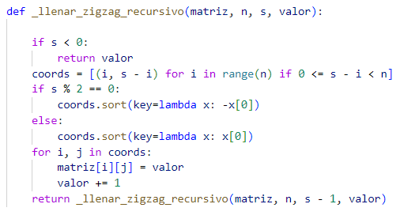

 | Caso base | t(1)=a
 | Caso Inductivo | t(n)=b+T(n-1)
 | T(1)=a
 | T(2)= b + a |  | T(n) = b(n - 1) +a
 | T(3)= 2b + a
 | T(4)= 3b + a

Ejercicio7
def generar_secuencial(self): | #metodo recursivo | datos | resultado(secuencial) | resultado(recursivo)
''Genera la matriz en espiral de forma secuencial.''' | def generar_recursivo(self, arriba=None, abajo=None, izq=None, der=None, num=None, estado=None, pos=None): | 10 | 1576 | 10
numero = 1 #1 vez |  | 20 | 6346 | 20
arriba = 0 #1 vez | # Inicialización | 30 | 14316 | 30
abajo = self.filas - 1 #1 vez y representa n | if arriba is None: | 40 | 25486 | 40
izquierda = 0 #1 vez | return self.generar_recursivo(0, self.filas-1, 0, self.columnas-1, 1, 'abajo', der) | 50 | 39856 | 50
derecha = self.columnas - 1 #1 vez y representa n | # Caso base | 60 | 57426 | 60
 | if arriba > abajo or izq > der: | 70 | 78196 | 70
while arriba <= abajo and izquierda <= derecha: | return self.matriz | 80 | 102166 | 80
# Análisis del while: inicialización 1 vez; | # Estados: 'abajo', 'izquierda', 'arriba', 'derecha' | 90 | 129336 | 90
# condición: (arriba <= abajo) && (izquierda <= derecha) = n-1+1+1 -> n+1 veces & n veces | if estado == 'abajo': | 100 | 159706 | 100
 | if pos is None: pos = der
resultado(secuencial) y resultado(recursivo)
# Llenar la fila inferior de derecha a izquierda | if pos >= izq:
for j in range(derecha, izquierda - 1, -1): | self.matriz[abajo][pos] = num
# Análisis del for j: inicialización 1 vez; | return self.generar_recursivo(arriba, abajo, izq, der, num+1, 'abajo', pos-1)
# condición: (derecha - izquierda + 1) + 1 -> n-1-0-1+1 -> n-1 veces; | else:
# decremento: (derecha - izquierda + 1) -> n-2 veces | return self.generar_recursivo(arriba, abajo, izq, der, num, 'izquierda', abajo-1)
self.matriz[abajo][j] = numero #n-2 veces | elif estado == 'izquierda':
numero += 1 #n-2 veces | if pos >= arriba:
# T(n1) = 1 + n -1 + n-2 + n-2 + n-2 | self.matriz[pos][izq] = num
# T(n1) = 4n - 6 | return self.generar_recursivo(arriba, abajo, izq, der, num+1, 'izquierda', pos-1)
#n*(4n-6) -> 4n²-6n | else:
 | return self.generar_recursivo(arriba, abajo, izq, der, num, 'arriba', izq+1)
abajo -= 1 # n veces | elif estado == 'arriba':
# Llenar la columna izquierda de abajo hacia arriba | if pos <= der and arriba < abajo:
for i in range(abajo, arriba - 1, -1): | self.matriz[arriba][pos] = num
# Análisis del for i: inicialización 1 vez; | return self.generar_recursivo(arriba, abajo, izq, der, num+1, 'arriba', pos+1)
# condición: (abajo - arriba + 1) + 1 -> n-2-0-1+1 -> n-2 veces; | else:
# decremento: (abajo - arriba + 1) -> n-3 veces | return self.generar_recursivo(arriba, abajo, izq, der, num, 'derecha', arriba+1)
self.matriz[i][izquierda] = numero #n-3 veces | elif estado == 'derecha':
numero += 1 #n-3 veces | if pos < abajo and izq < der:
#T(n2) = 1 + n-2 + n-3 + n-3 + n-3 | self.matriz[pos][der] = num
#T(n2) = 4n - 10 | return self.generar_recursivo(arriba, abajo, izq, der, num+1, 'derecha', pos+1)
 | else:
#n*(4n-10) -> 4n²-10n | return self.generar_recursivo(arriba+1, abajo-1, izq+1, der-1, num, 'abajo', der-1)

izquierda += 1 #n veces | ANALISIS DE ALGORITMO RECURSIVO
# Llenar la fila superior de izquierda a derecha | Caso Base: T(1)=a
if arriba <= abajo: #n veces | Inductivo: b + T(n-1)
for j in range(izquierda, derecha + 1):
# Análisis del for j: inicialización 1 vez; | T(1)=a
# condición: (derecha - izquierda + 1) + 1 -> n -1 +1 +1 +1 -> n+2 veces | T(2)=b + T(2-1) => b + T(1) => b+a
# incremento: (derecha - izquierda + 1) -> n+1 veces | T(3)=b+T(3-1) => b+T(2) => 2b+a
self.matriz[arriba][j] = numero #n+1 veces | T(4)=b+T(4-1) => b+T(3) => 3b+a
numero += 1 #n+1 veces
#T(n3) = 1 + n+2 + n+1 + n+1 + n+1 | T(n) = b(n-1)+a
#T(n3) = 4n + 6 | T(n) = O(n)

#n*(4n+6) -> 4n²+6n
arriba += 1 #n veces

# Llenar la columna derecha de arriba hacia abajo
if izquierda <= derecha:#n veces
for i in range(arriba, abajo + 1):
# Análisis del for i: inicialización 1 vez;
# condición: (abajo - arriba + 1) + 1 -> n-2+1 +1 -> n veces
# incremento: (abajo - arriba + 1) -> n-1 veces
self.matriz[i][derecha] = numero #n-1 veces
numero += 1 #n-1 veces
#T(n4) = 1 + n + n-1 + n-1 + n-1
#T(n4) = 4n -2

#n*(4n-2) -> 4n²-2n
derecha -= 1 #n veces
return self.matriz # n veces

#T(n) = 5 + n+1 + n + 4n²-6n + n + 4n²-10n + n + n + 4n²+6n + n + n + 4n²-2n + n + n
#T(n) = 16n²-3n+6

Ejercicio8
#METODO SECUENCIAL PREORDEN | #METODO RECURSIVO PREORDEN | datos | resultado(secuencial) | resultado(recursivo)
def preorden_secuencial(self, nodo_raiz=None):#1 vez | def preorden_recursivo(self, nodo=None, resultado=None): | 10 | 79 | 19
 | if resultado is None: | 20 | 149 | 39
if nodo_raiz is None: # 1vez | resultado = [] | 30 | 219 | 59
nodo_raiz = self.raiz # 1vez | nodo = self.raiz | 40 | 289 | 79
if nodo_raiz is None: # 1vez | if nodo is None: | 50 | 359 | 99
return [] # 1vez | return resultado | 60 | 429 | 119
resultado = [] # 1vez | resultado.append(nodo.valor) | 70 | 499 | 139
pila = [nodo_raiz] # 1vez | self.preorden_recursivo(nodo.izquierdo, resultado) | 80 | 569 | 159
while pila: # n+1 veces | self.preorden_recursivo(nodo.derecho, resultado) | 90 | 639 | 179
nodo_actual = pila.pop() # n veces | return resultado | 100 | 709 | 199
resultado(secuencial) y resultado(recursivo)
resultado.append(nodo_actual.valor) # n veces
# Agregar hijos a la pila (derecho primero para que izquierdo salga primero) | ANALISIS DE ALGORITMO RECURSIVO
if nodo_actual.derecho: # n veces | Caso Base: T(1)=a
pila.append(nodo_actual.derecho) # n veces | Inductivo: b + T(n/2) + T(n/2) => b+2T(n/2)
if nodo_actual.izquierdo: # n veces
pila.append(nodo_actual.izquierdo) # n veces | T(1)=a
#T(n1) = n+1+n+n+n+n+n+n | T(2)=b + 2T(2/2) => b+2T(1) => b+2(a) => b+2a
#T(n1) = 7n+1 | T(4)=b+2T(4/2) => b+2T(2) => b+2(b+2a) => 3b+4a
return resultado # 1 vez | T(8)=b+2T(8/2) => b+2T(4) => b+2(3b+4a) => 7b+8a

#========== Resultado Final ========== | T(n) = b(n-1)+n(a)
#T(n) = 8 + 7n + 1 | T(n) = O(n)
#T(n) = 7n + 9

Ejercicio9
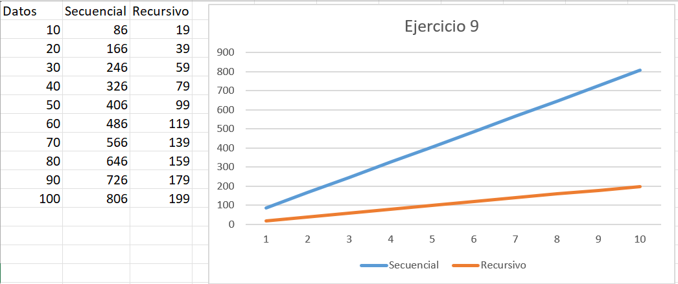
#ejercicio 9 - Pablo Jiménez
def contar_hojas(self):
return self._contar_hojas_rec(self.raiz)

def _contar_hojas_rec(self, nodo):
if nodo is None:
return 0
if nodo.get_izquierdo() is None and nodo.get_derecho() is None:
return 1 #a
return self._contar_hojas_rec(nodo.get_izquierdo()) + self._contar_hojas_rec(nodo.get_derecho()) #b+2T(n/2)
#n*a+b(n-1)
def contar_hojas_secuencial(self): #1
if self.raiz is None: #1
return 0
hojas = 0 #1
stack = [self.raiz] #1
#8n+1
while stack: #n+1 n
nodo = stack.pop() #2n
if nodo.get_izquierdo() is None and nodo.get_derecho() is None:
hojas += 1
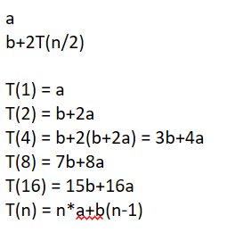
if nodo.get_derecho() is not None: #2n
stack.append(nodo.get_derecho())
if nodo.get_izquierdo() is not None: #2n
stack.append(nodo.get_izquierdo())
return hojas #1
#8n+6
#fin ejercicio 9

Ejercicio 10
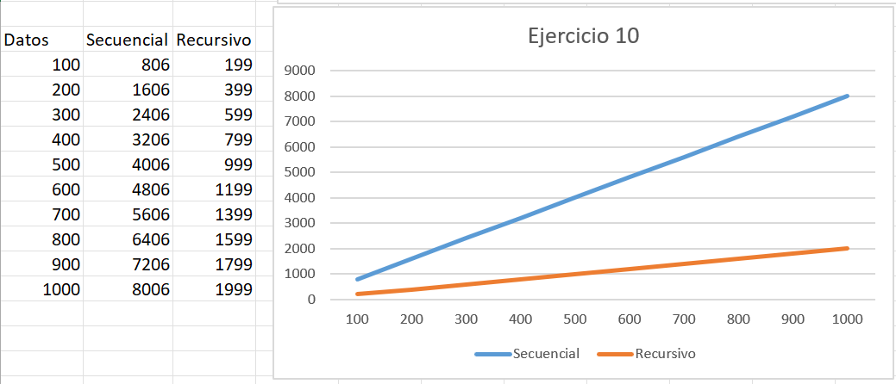
#ejercicio 10 - Pablo Jiménez
def camino_a_nodo(self, valor):
camino = []
if self._camino_a_nodo_rec(self.raiz, valor, camino):
return camino
else:
return None
def _camino_a_nodo_rec(self, nodo, valor, camino):
if nodo is None:
return False
camino.append(nodo.get_valor())
if nodo.get_valor() == valor:
return True #a
if (self._camino_a_nodo_rec(nodo.get_izquierdo(), valor, camino) or
self._camino_a_nodo_rec(nodo.get_derecho(), valor, camino)):
return True #b+2T(n/2)
camino.pop()
return False
def camino_a_nodo_secuencial(self, valor): #2
if self.raiz is None: #1
return None
stack = [(self.raiz, [self.raiz.get_valor()])] #1
while stack: #n+1 n
nodo, camino = stack.pop() #2n
if nodo.get_valor() == valor:
return camino
if nodo.get_derecho() is not None: #2n
stack.append((nodo.get_derecho(), camino + [nodo.get_derecho().get_valor()]))
if nodo.get_izquierdo() is not None: #2n
stack.append((nodo.get_izquierdo(), camino + [nodo.get_izquierdo().get_valor()]))
return None #1
#8n+6
#fin ejercicio 10
#Evaluar tiempos:
#a
#b+2T(n/2)

#T(1) = a
#T(2) = b+2a
#T(4) = b+2(b+2a) = 3b+4a
#T(8) = 7b+8a
#T(16) = 15b+16a
#T(n) = n*a+b(n-1)

